关系图
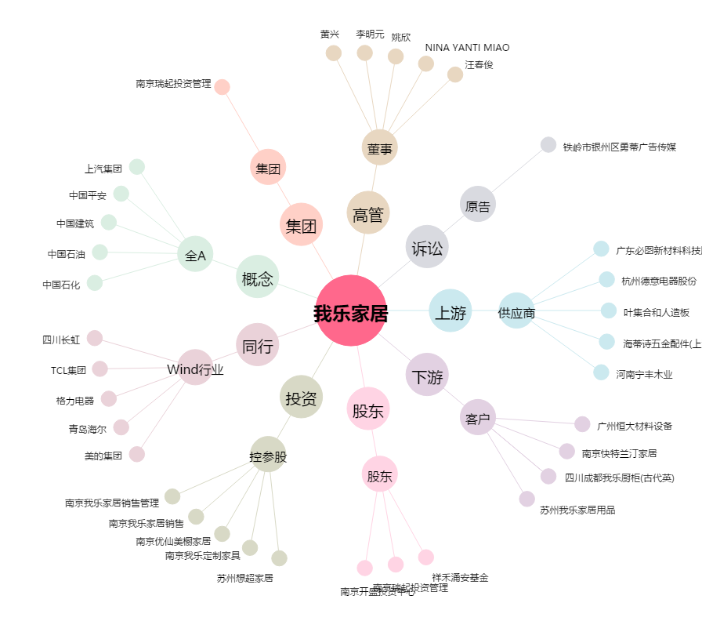
我乐家居[603326.SH] - 关系概览图

